Solicitud gráfica
 | Área: | Matemáticas |  |  | Fecha:
 | Grado: | 8 |  |  | 2016-02-09
 | Título del tema: | El razonamiento deductivo |  |  | ¿Cuaderno de estudio o recurso? | Recurso
 | Editor: | Josué Malagón |  |  | Motor del recurso | F7B

 | Código guión o recurso: | MA_08_08_CO_REC50 | ← Para determinar este código, visite la hoja de Ayuda
 |  |  |  |  | ESPECIFICACIÓN DE ARCHIVOS A ENTREGAR
Núm. | Archivo Shutterstock o ruta en web | Imagen para: | Tipo | Ubicación de la imagen en el recurso F7B | Nombre imagen SMALL | Tamaño imagen SMALL | Nombre imagen ZOOM | Tamaño imagen ZOOM | Descripción | Observaciones
IMG01 | 230046964 | Recurso F7B | Fotografía | Inicio (apaisado) | MA_08_08_CO_REC50_IMG01.jpg | 350 x 230 px |  |  | Opción 1 | 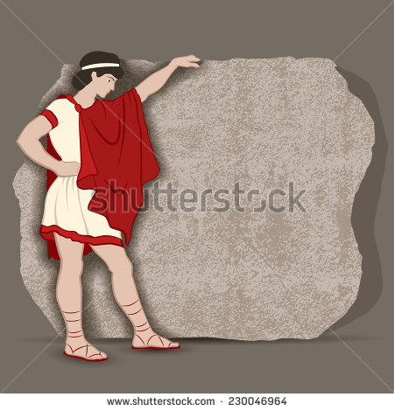
IMG02 | 311313416 | Recurso F7B | Fotografía | Inicio (apaisado) | MA_08_08_CO_REC50_IMG02.jpg | 350 x 230 px |  |  | Opción 2, ubicar en cada uno de los libros el siguiente texto.. Uno de ellos debe decir postulados y el otro teoremas | 
IMG03 | 154077410 | Recurso F7B | Fotografía | Inicio (apaisado) | MA_08_08_CO_REC50_IMG03.jpg | 350 x 230 px |  |  | Opción 3 | 
IMG04 | 185405648 | Recurso F7B | Fotografía | Contenido | MA_08_08_CO_REC50_IMG04n.jpg | 320 x 480 px | MA_08_08_CO_REC50_IMG04a.jpg | 800 x 458 px | Opción 1, ubicar únicamente la imagen de Euclides | 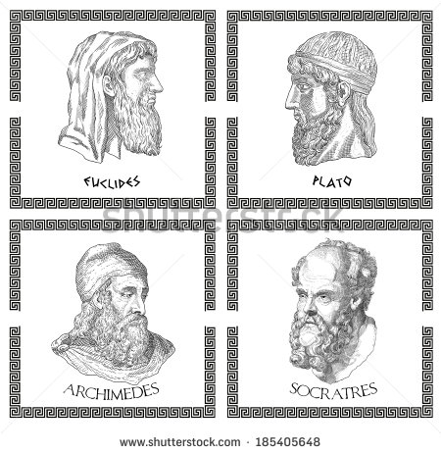
IMG05 | 59690128 | Recurso F7B | Fotografía | Contenido | MA_08_08_CO_REC50_IMG05n.jpg | 320 x 480 px | MA_08_08_CO_REC50_IMG05a.jpg | 800 x 458 px | ubicar dos globos en la parte superior.. Uno de ellos debe decir postulados y el otro teoremas | 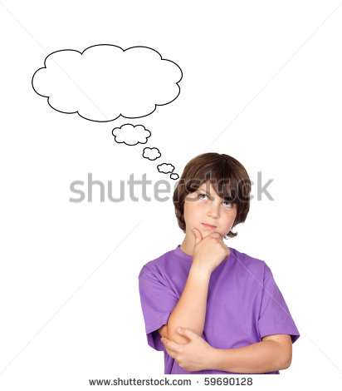
IMG06 | 212241712 | Recurso F7B | Fotografía | Contenido | MA_08_08_CO_REC50_IMG06n.jpg | 320 x 480 px | MA_08_08_CO_REC50_IMG06a.jpg | 800 x 458 px | Opción 3 | 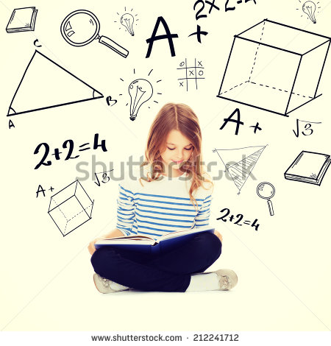

#REF! |  | #REF! |  |  | #REF! | #REF! | #REF! | #REF!

